石狩平野400
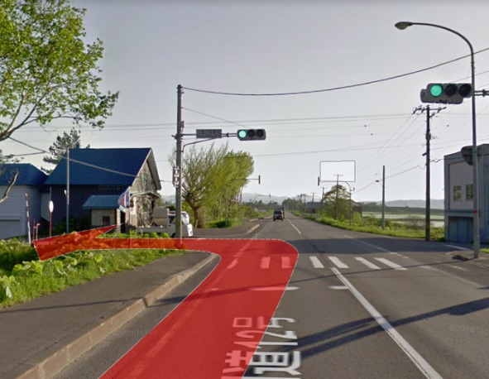
 | 2019 Audax Japan BRM525 北海道400km石狩平野[う回路Ver] |  |  |  |  |  |  |  | 2019年 5/25(土) 06:00スタート | 日出4:03 日没19:01 |  | ver.2.0.0
No. | 地点までの道路番号 | 地点までの |  | 交差 | 信号 | 進路 | 道標(青看板)の方向 | 交差点名 | 地点 | ランドマーク・備考 | open | close
 | (R = 国道 ・ r =道道) | 区間 | 積算 |  |  |  |  | (正面信号)
0 |  | 0.0 | 0.0 |  |  |  |  |  | START 丘珠ふれあいセンター | 丘珠ふれあいセンターを左方向へ。 | 6:00:00 | 6:30:00
1 | r273→市道(苗穂丘珠通) | 3.4 | 3.4 | ┼ | ○ | 左折 | あいの里 | 名無し | 札幌市東区中沼町 |  |  |  | 3.4
2 | r112 | 4.7 | 8.1 | ┬ | ○ | 右折 | 札幌 当別 | あいの里4-8 | 札幌市北区あいの里 |  |  |  | 4.7
3 | R337 | 11.6 | 19.7 | Y | × | 左側 | 新篠津 |  | 当別町蕨岱 | 当別バイパス、左側からの合流車に注意。 |  |  | 11.6
4 | R337 | 0.3 | 20.0 | ┬ | × | 右折 | 江別 |  | 当別町蕨岱 |  |  |  | 0.3
5 | 町道 | 0.5 | 20.5 | ┤ | × | 左折 |  |  | 当別町蕨岱 |  |  |  | 0.5
6 | 町道 | 0.2 | 20.7 | ┬ | × | 左折 |  |  | 当別町蕨岱 | 32線橋を渡る。 |  |  | 0.2
7 | 町道 | 5.7 | 26.4 | ┼ | 〇 | 右折 | 新篠津市街 | 名無し | 新篠津村 |  |  |  | 5.7
8 | r81 | 5.9 | 32.3 | ┤ | × | 左折 | 北村市街 |  | 岩見沢市北村 |  |  |  | 5.9
9 | r139 | 0.3 | 32.6 | ┤ | × | 左折 | 月形 北村市街 |  | 岩見沢市北村 |  |  |  | 0.3
10 | r139 | 3.5 | 36.1 | ├ | × | 右折 | 月形 北村市街 |  | 岩見沢市北村 |  |  |  | 3.5
11 | r139 | 1.8 | 37.9 | ┼ | 〇 | 左折 | 月形 北村市街 | 名無し | 岩見沢市北村 |  |  |  | 1.8
12 | r6 | 0.6 | 38.5 |  |  | 右側 |  |  | PC1 セイコーマートきたむら店 | レシート取得後r6を直進。 | 7:09:00 | 8:57:00 | 0.6
13 | r6 | 0.8 | 39.3 | ┼ | 〇 | 右折 | 美唄 | 名無し | 岩見沢市北村 |  |  |  | 0.8
14 | r139 | 7.2 | 46.5 | ┼ | 〇 | 直進 | (青看あるが地名表記無) | 名無し | 岩見沢市北村 | 感応式信号あり。 |  |  | 7.2
15 | 市道 | 4.6 | 51.1 | ┬ | × | 左折 | 月形 |  | 美唄市上美唄 | 右奥に上美唄簡易郵便局。 |  |  | 4.6
16 | r33 | 0.8 | 51.9 | ├ | × | 右折 | 奈井江 茶志内 |  | 美唄市上美唄 |  |  |  | 0.8
17 | r139 | 7.2 | 59.1 | ├ | × | 右折 | 美唄市街 |  | 美唄市中村町北 |  |  |  | 7.2
18 | 市道 | 0.2 | 59.3 | ┬ | × | 右折 | 浦臼 |  | 美唄市中村町北 |  |  |  | 0.2
19 | r1159 | 3.8 | 63.1 | ┼ | 〇 | 右折 | 碧水 新十津川 | 院生内駅前 | 浦臼町院生内 | 右手に押しボタン信号。 |  |  | 3.8
20 | R275 | 11.7 | 74.8 | ┼ | 〇 | 左折 |  | 南１６号 | 新十津川町花月 | 左奥に「ラーメンとん太」.「南16号」信号の手前で左折。 |  |  | 11.7
21 | 町道 | 0.5 | 75.3 | ┼ | × | 右折 |  |  | 新十津川町花月 |  |  |  | 0.5
22 | 町道 | 7.6 | 82.9 | ┼ | × | 左折 |  |  | 新十津川町中央 | 札沼線眺望区間。参考時間：新十津川駅9:28着10:00発 |  |  | 7.6
23 | 町道 | 0.3 | 83.2 | ┼ | 〇 | 右折 |  | 中央６ | 新十津川町中央 |  |  |  | 0.3
24 | R275 | 1.2 | 84.4 | ┼ | 〇 | 左折 | 美深 碧水 | 中央70 | 新十津川町中央 |  |  |  | 1.2
25 | R275→r549 | 35.0 | 119.4 | ├ | × | 右折 | 達布 |  | 沼田町恵比島 |  |  |  | 35.0
26 | r867 | 5.9 | 125.3 |  |  | 折返し |  |  | 通過チェック クラウス15号蒸気機関車 |  |  |  | 5.9
27 | r867 | 5.3 | 130.6 | ┤ | × | 左折 | 沼田市街 |  | 沼田町恵比島 |  |  |  | 5.3
28 | r1007→町道 | 6.5 | 137.1 | ├ | × | 右折 | 国道275号 |  | 沼田町旭町 |  |  |  | 6.5
29 | 町道 | 0.6 | 137.7 | ┼ | 〇 | 左折 | 多度志 | 名無し | 沼田町旭町 |  |  |  | 0.6
30 | R275 | 6.7 | 144.4 | ┼ | 〇 | 右側 | 深川市街 |  | PC2 セイコーマート深川多度志店 | レシート取得後r281側へ出て南進。 | 10:14:00 | 15:36:00 | 6.7
31 | r281→市道 | 9.1 | 153.5 | 逆Y | × | 直進 | 旭川 滝川 |  | 深川市あけぼの町 |  |  |  | 9.1
32 | R233 | 2.9 | 156.4 | ┼ | 〇 | 右折 | 札幌 滝川 | 4番12号 | 深川市３条 |  |  |  | 2.9
33 | R233→r47 | 6.6 | 163.0 | ┤ | 〇 | 左折 | 滝川 | 名無し | 妹背牛町2区 |  |  |  | 6.6
34 | r94 | 4.4 | 167.4 | ┬ | 〇 | 右折 | 札幌 滝川 | 稲田 | 深川市音江町 |  |  |  | 4.4
35 | R12 | 1.6 | 169.0 | ┼ | 〇 | 左折 |  | 江部乙東18 | 滝川市江部乙町 | R12に入って最初の信号「江部乙東１８」が目印。 |  |  | 1.6
36 | 市道 | 1.2 | 170.2 | ┼ | × | 右折 |  |  | 滝川市江部乙町 | 十字標識あり（標識下に→丸加高原の文字） |  |  | 1.2
37 | 市道 | 0.3 | 170.5 | ┼ | × | 左折 |  |  | 滝川市江部乙町 | 坂を下った先に十字標識あり（標識下に↑丸加高原の文字）。矢印の方向にはいかずに左折。 |  |  | 0.3
38 | 市道 | 1.4 | 171.9 | ┬ | × | 左折 |  |  | 滝川市江部乙町 |  |  |  | 1.4
39 | 市道 | 1.3 | 173.2 | ┬ | × | 右折 |  |  | 滝川市江部乙町 |  |  |  | 1.3
40 | 市道 | 0.9 | 174.1 | ┬ | × | 左折 |  |  | 滝川市江部乙町 | T字路標識の下に「←赤平」 |  |  | 0.9
41 | 市道 | 0.2 | 174.3 | ├ | × | 右折 | 道道江部乙赤平線 |  | 滝川市江部乙町 |  |  |  | 0.2
42 | 市道 | 1.2 | 175.5 | ┬ | × | 左折 |  |  | 滝川市江部乙町 | T字路標識の下に「←赤平」 |  |  | 1.2
43 | r564 | 4.4 | 179.9 | ┼ | 〇 | 左折 | 富良野 芦別 | 共和199 | 赤平市共和町 |  |  |  | 4.4
44 | R38 | 9.7 | 189.6 | ┼ | 〇 | 左折 | 富良野 芦別 | 茂尻中央町南１ | 赤平市茂尻中央町 |  |  |  | 9.7
45 | R38 | 0.1 | 189.7 |  |  | 左側 |  |  | PC3 セブンイレブン赤平茂尻店 | レシート取得後R38を折り返し。 | 11:35:00 | 18:40:00 | 0.1
46 | R38→r224 | 1.3 | 191.0 | ┤ | 〇 | 左折 | 歌志内 | 茂尻元町南５ | 赤平市茂尻元町南 |  |  |  | 1.3
47 | r114 | 10.3 | 201.3 | ┼ | 〇 | 左折 | 奈井江 砂川 | 文珠第三 | 歌志内市文珠 |  |  |  | 10.3
48 | r114 | 0.9 | 202.2 | ┼ | 〇 | 右折 | 砂川 | 名無し | 砂川町中央北３条 |  |  |  | 0.9
49 | r115 | 5.3 | 207.5 | ┼ | 〇 | 左折 | 奈井江 | 名無し | 砂川市吉野３条南5丁目 | 左手奥にローソン砂川吉野店 |  |  | 5.3
50 | r1130 | 7.9 | 215.4 | ┬ | × | 左折 | 青看あるが地名表記無し |  | 奈井江町茶志内 |  |  |  | 7.9
51 | r1130 | 0.2 | 215.6 | ├ | × | 右折 | 美唄 |  | 奈井江町茶志内 |  |  |  | 0.2
52 | r1130 | 9.4 | 225.0 | ┼ | 〇 | 右折 | 国道12号 | 東５北５ | 美唄市東５条 | 左手に押しボタン式信号あり |  |  | 9.4
53 | r135 | 1.0 | 226.0 | ┼ | 〇 | 左折 | 札幌 岩見沢 | 西１北５ | 美唄市大通東１条 |  |  |  | 1.0
54 | R12 | 11.5 | 237.5 | ┼ | 〇 | 左折 | 栗山 三笠市街 | 岡山 | 三笠市岡山 |  |  |  | 11.5
55 | r30 | 12.2 | 249.7 | ┼ | 〇 | 左折 | 栗山 栗沢 | 名無し | 岩見沢市上志文町 |  |  |  | 12.2
56 | r30→r749 | 17.0 | 266.7 | ┬ | 〇 | 左折 | 夕張 | 名無し | 栗山町継立 |  |  |  | 17.0
57 | r3 | 0.6 | 267.3 | Y | × | 右折 |  |  | 栗山町継立 | 歩行者横断標識が目印。200mほど手前に継立駐在所。 |  |  | 0.6
58 | 町道 | 3.9 | 271.2 | ┬ | × | 左折 |  |  | 栗山町南学田 | 止まれ標識あり |  |  | 3.9
59 | r477 | 10.1 | 281.3 | ┬ | × | 右折 |  |  | 栗山町滝下 |  |  |  | 10.1
60 | R274 | 1.4 | 282.7 |  |  | 左側 |  |  | 通過チェック 川端駅 |  |  |  | 1.4
61 | r462→r226 | 12.1 | 294.8 | ┬ | 〇 | 右折 | 苫小牧 早来 | 名無し | 安平町追分弥生 | 感応式信号 |  |  | 12.1
62 | R234 | 9.9 | 304.7 | ┤ | 〇 | 左折 | 千歳 早来市街 | 名無し | 安平町早来大町 |  |  |  | 9.9
63 | R234 | 1.1 | 305.8 | Y | 〇 | 右側 | 千歳 | 名無し | 安平町早来栄町 |  |  |  | 1.1
64 | r10 | 6.2 | 312.0 | ┤ | × | 左折 |  |  | 苫小牧市美沢 | 鹿飛び出し注意標識が目印。200m手前に苫小牧市カントリーサイン |  |  | 6.2
65 | 市道 | 2.2 | 314.2 | ┼ | × | 右折 |  |  | 苫小牧市美沢 | 止まれ標識あり。左手前に「早来ファーム」「ノーザンフォースパーク」の看板あり。 |  |  | 2.2
66 | r129 | 2.1 | 316.3 | ┼ | 〇 | 左折 | 室蘭 白老 | 名無し | 苫小牧市美沢 | 感応式信号 |  |  | 2.1
67 | R36 | 4.9 | 321.2 |  |  | 右側 |  |  | PC4 ローソン苫小牧ウトナイ店 | レシート取得後、R36を折り返し。 | 15:40:00 | 26/03:24 | 4.9
68 | R36 | 4.9 | 326.1 | ┼ | 〇 | 左折 | 新千歳空港 | 名無し | 苫小牧市美沢 |  |  |  | 4.9
69 | r130→市道 | 8.3 | 334.4 | Y | × | 右側 | 札幌 苫小牧 |  | 千歳市平和 | 左は自転車通行禁止。 |  |  | 8.3
70 | R36→市道→R337 | 3.5 | 337.9 | ┤ | 〇 | 直進 | 札幌 恵庭 | 千代田町６ | 千歳市千代田町 | 千歳駅前を通過 |  |  | 3.5
71 | r258 | 3.8 | 341.7 | ┬ | 〇 | 右折 | 札幌 恵庭 | 上長都 | 千歳市上長都 |  |  |  | 3.8
72 | R36→r46 | 6.9 | 348.6 | ┼ | 〇 | 右折 | 江別 北広島 | 柏木町２ | 恵庭市北柏木町 |  |  |  | 6.9
73 | 市道→r46 | 9.9 | 358.5 |  |  | 左側 |  |  | PC5 セブンイレブン北広島駅前店 | レシート取得後、r46を北進。 | 16:51:00 | 26/05:56 | 9.9
74 | r46→r110→r128 | 18.9 | 377.4 | ┬ | 〇 | 右折 | 月形 当別 | 角山 | 江別市工栄町 |  |  |  | 18.9
75 | R275 | 8.1 | 385.5 | ┤ | × | 左折 |  |  | 当別町対雁 | 50m手前にクボタ |  |  | 8.1
76 | 市道→r112 | 6.2 | 391.7 | ┼ | 〇 | 右折 | 青看あるが表記無し | 名無し | 当別町太美町 | 右手前にセブンイレブン |  |  | 6.2
77 | 市道 | 2.9 | 394.6 |  |  | 折返し |  |  | 通過チェック レクサンド記念公園入口 |  |  |  | 2.9
78 | 市道 | 3.0 | 397.6 | ┼ | 〇 | 右折 | 札幌 | 名無し | 当別町太美町 | 左手前にセブンイレブン |  |  | 3.0
79 | r112 | 1.6 | 399.2 | ┼ | × | 左折 | 札幌 |  | 当別町ビトエ |  |  |  | 1.6
80 | r112 | 1.7 | 400.9 | ┼ | 〇 | 右折 | 札幌 | 名無し | 当別町ビトエ |  |  |  | 1.7
81 | R337 | 1.8 | 402.7 | ┼ | 〇 | 左折 | 伏古 | あいの里4－8 | 札幌市北区あいの里 |  |  |  | 1.8
82 | r112 | 4.6 | 407.3 | ┼ | 〇 | 右折 | 丘珠鉄工団地 | 名無し | 札幌市東区中沼町 |  |  |  | 4.6
83 | 市道 | 1.0 | 408.3 |  |  | 左側 |  |  | FINISH セブンイレブン札幌北丘珠店 | レシート取得後、速やかにゴール受付へ移動。市道を南西方向へ直進。 | 18:08:00 | 26/09:00 | 1.0
FINISH→ゴール受付：丘珠ふれあいセンターまで
86 | 市道→r273 | 2.5 | 410.8 |  |  | 右側 |  |  | ゴール受付：丘珠ふれあいセンター |  | 21:00:00 | 26/09:30

 | No.20
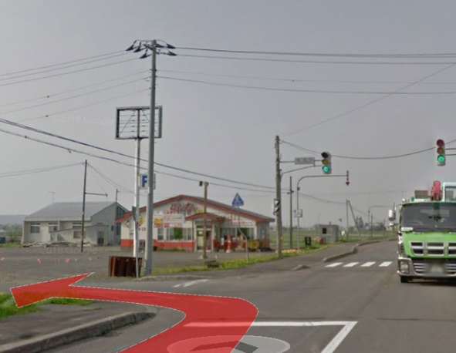

 | No.35

